タチカワシルキー (入力用)
タチカワ パーフェクトシルキー注文書 |  |  |  |  |  |  |  |  |  |  |  |  |  |  |  | 依頼日 年 月 日

会社名 |  |  |  |  |  |  |  | 発送先

ご担当者名
 |  |  |  |  |  |  |  |  |  |  |  |  |  |  |  |  | 受注NO.
現場名
 |  |  |  |  |  |  |  |  |  |  |  | 様宛
出荷日 |  | 月 日 |  | 納品予定日 |  | 月 日 |  | Tel: |  |  |  |  |  |  |  |  | 担当者

メーカー |  |  | 製品名 |  | 色 番 |  | 仕上がり寸法(mm) |  | 取付方法 | 操作位置 | 操作方法 |  | 取付高(mm) | 台数 | 部屋名 |  |  | オプション
 |  |  |  |  |  |  | 巾 × 丈
1 | タチカワ |  | パーフェクトシルキー |  | T- |  | ×

2 | タチカワ |  | パーフェクトシルキー |  | T- |  | ×

3 | タチカワ |  | パーフェクトシルキー |  | T- |  | ×

4 | タチカワ |  | パーフェクトシルキー |  | T- |  | ×

5 | タチカワ |  | パーフェクトシルキー |  | T- |  | ×

6 | タチカワ |  | パーフェクトシルキー |  | T- |  | ×

7 | タチカワ |  | パーフェクトシルキー |  | T- |  | ×

8 | タチカワ |  | パーフェクトシルキー |  | T- |  | ×

備考欄

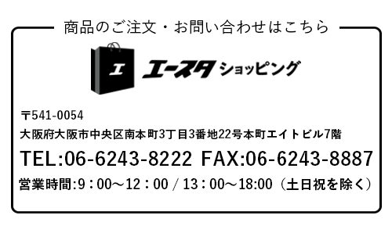
【注意事項】
◆ | RDS(減速降下機能)なしにする場合は備考欄に「RDSなし」とご記入ください。
◆ | 製品サイズを幅は5mm単位、高さは10mm単位でご指定ください。（幅×高さ）
◆ | ポールの長さは、取付け高さによってあらかじめ設定されています。
◆ | ポールの長さを変えたい場合は、取付高さ寸法を考慮して、備考欄にご記入ください。
◆ | クリックチルト機能のご指定がない場合は、エンドクリック機能となります。
◆ | セーフティーイコライザーのご指定がない場合は、通常のイコライザーとなります。
◆ | カーテンレールに取付ける場合は、備考欄に「カーテンレールビス要」とご記入ください。
◆ | その他に指定がある場合は備考欄にご記入ください。

